BTS1 MMCM Fiche pég GLOBALE
FICHE PEDAGOGIQUE |  |  |  | FICHE DES SÉQUENCES : |  |  |  |  | A1-T5 CONCEVOIR, DÉVELOPPER LES PRODUITS A2-T2 CONCEVOIR ET RÉALISER LA GRADUATION DES PRODUITS A2-T3 DÉFINIR LES OUTILLAGES ET CONFIGURER LES MOYENS DE PRODUCTION
BTS métiers du cuir - Maroquinerie et chaussure
Première année BTS Métier du cuir Maroquinerie Chaussure |  |  |  |  |  |  |  |  |  |  | Deuxième année BTS Métier du cuir Maroquinerie Chaussure
Septembre | Octobre | Novembre | Décembre |  | Janvier | Février | Mars | Avril | Mai | Juin | Septembre | Octobre | Novembre | Décembre |  | Janvier |  | Février |  | Mars | Avril | Mai | Juin

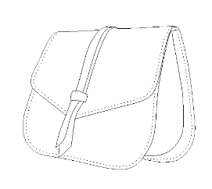
OBJECTIFS DES SÉQUENCES : |  | L’élève doit être capable de : Sur le logiciel RCS 2D : Ø Préparer le projet (calibration des couches). ØConstruire le groupe des pièces dessus. ØConstruire le groupe des pièces doublure. Ø Développer le plan du dessus. Ø Développer le plan de la doublure. Ø Graduer le modèle. Ø Ranger les pièces graduées en ligne. Ø Exporter le fichier du modèle en dxf. Sur le logiciel DXF Converter : Ø Paramétrer les outils de découpe (lame, crayon, perfo) Ø Gérer les quantités Ø Gérer les matières Générer le fichier de découpe . |  |  |  |  |  |  |  |  |  |  |  |  |  |  |  | CLASSE : BTS1
 |  |  |  |  |  |  |  |  |  |  |  |  |  |  |  |  |  | Maroquinerie
 |  |  |  |  |  |  |  |  |  |  |  |  |  |  |  |  |  | GROUPE |  |  | CLASSE
Sac de type besace
Support de formation
COMPOSITION DES SÉQUENCES : |  | TP N°1 : Développement du dessus du sac besace (montage à l'allemande) TP N°2 : Dévelopement de la doublure du sac besace (montage à l'allemande) TP N°3 : Industrialisation du sac besace (montage à l'allemande) |  |  |  |  |  |  |  |  |  |  |  |  |  |  |  | NIVEAU taxonomique à atteindre |  |  |  | 4

COMPÉTENCES : |  |  |  |  |  |  |  |  |  |  |  |  |  |  |  |  | NOM: PRÉNOM:
OBJECTIF TERMINAL : |  |  |  |  | C1.511Développer numériquement le plan d’un modèle. Utiliser les fonctionnalités d’un logiciel 2D/3D dans le but d’optimiser la démarche de développement de plan. C1.512 Archiver le plan du modèle et les documents associés en vue de son exploitation C2.21 Effectuer la graduation d’un modèle en CAO C2.3 Définir les outillages et configurer les moyens de production
 |  |  |  |  |  |  |  |  |  |  |  |  |  |  |  |  | Niveau d'acquisition |  |  | 0% | 33% | 66% | 100%
SAVOIR ASSOCIÉ : |  |  |  |  | S3 Exploitation d’un logiciel de CAO S4 Construction des produits simples et complexes en chaussure et maroquinerie |  |  |  |  |  |  |  |  |  |  |  | CODIFICATION |  |  | 0 | 1 | 2 | 4
 |  |  |  |  |  |  |  |  |  |  |  |  |  |  |  |  |  |  |  | 0 | 1 | 2 | 3

DÉROULEMENT /PLANIFICATION |  |  |  |  |  |  |  |  |  |  |  |  |  |  |  |  |  |  | Temps total |  |  | 12 à 16 h
Séquence | TYPE D’ACTIVITÉ |  |  |  |  | COMPÉTENCES ÉVALUÉES |  |  | Indicateur de performances |  |  |  |  |  | 0% | 33% | 66% | 100% | CONDITIONS |  |  | DURÉE
Séquence 1 | Présentation du TP N°1: Développement du dessus du sac besace (montage à l'allemande) |  |  |  |  |  |  |  |  |  |  |  |  |  | 0 | 1 | 2 | 4 | Salle d'informatique équipée du logiciel RCS 2D MAP du TPN°1 Tutoriel vidéos |  |  | 3 séances de 2 heures
 | 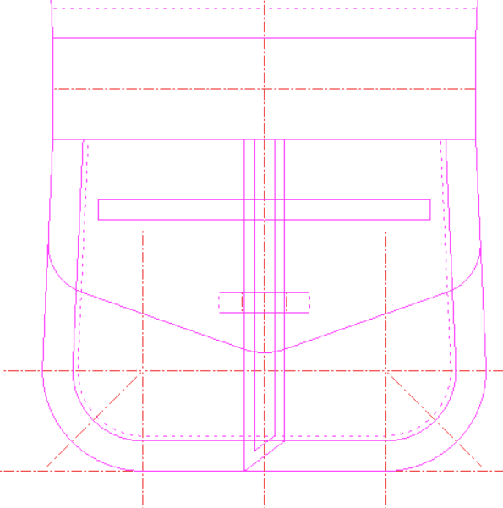 Dans ce TP vous devez: 1. Développer le dessus du sac besace (montage à l'allemande) 2. Extraire les pièces du dessus 3. Archiver votre projet |  |  |  |  | C1.511Développer numériquement le plan d’un modèle. Utiliser les fonctionnalités d’un logiciel 2D/3D dans le but d’optimiser la démarche de développement de plan. |  |  | Les attributs sont correctement paramétrés. (couleur, type de trait, automatisation)
 |  |  |  |  |  |  |  |  | Les couches sont nommées et organisées
 |  |  |  |  |  |  |  |  | Les groupes sont nommés et pertinents.
 |  |  |  |  |  |  |  |  | La mise en œuvre des héritages est maîtrisée.
 |  |  |  |  |  |  |  |  | Le développement du dessus est conforme
 |  |  |  |  |  |  |  |  | Les marges sont conformes
 |  |  |  |  |  |  |  |  | Les repères, coches pointeaux etc… sont présents
 |  |  |  |  |  | C1.513 Extraire et concevoir tous les éléments constitutifs du modèle (gabarits) en vue de leur exploitation industrielle, notamment pour la découpe numérique |  |  | Les pièces sont correctement extraites
 |  |  |  |  |  | C1.512 Archiver le plan du modèle et les documents associés en vue de son exploitation |  |  | Le projet est correctement archivé
Séquence 2 | Présentation du TP N°2: Développement de la doublure du sac besace (montage à l'allemande) |  |  |  |  |  |  |  |  |  |  |  |  |  | 0 | 1 | 2 | 4 | CONDITIONS |  |  | DURÉE
 | 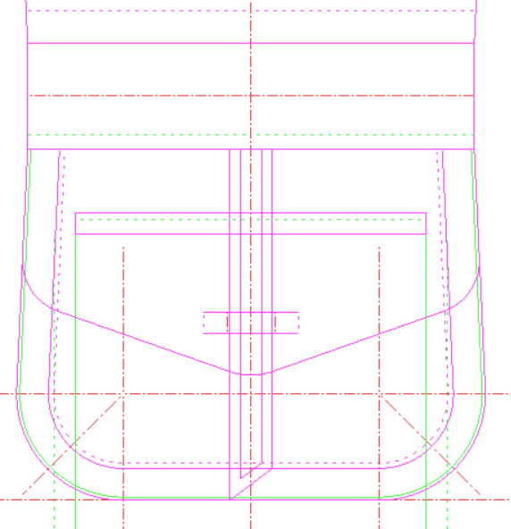 Dans ce TP vous devez: 1. Développer la doublure du sac besace (montage à l'allemande) 2. Extraire les pièces de la doublure 3. Archiver votre projet |  |  |  |  | C1.511Développer numériquement le plan d’un modèle. Utiliser les fonctionnalités d’un logiciel 2D/3D dans le but d’optimiser la démarche de développement de plan. |  |  | Le développement de la doublure est conforme |  |  |  |  |  |  |  |  |  | Salle d'informatique équipée du logiciel RCS 2D MAP du TPN°2 Tutoriel vidéos |  |  | 2 séances de 2 heures
 |  |  |  |  |  |  |  |  | Les marges sont conformes
 |  |  |  |  |  |  |  |  | Les repères, coches pointeaux etc… sont présents
 |  |  |  |  |  | C1.513 Extraire et concevoir tous les éléments constitutifs du modèle (gabarits) en vue de leur exploitation industrielle, notamment pour la découpe numérique |  |  | Les pièces sont correctement extraites
 |  |  |  |  |  | C1.512 Archiver le plan du modèle et les documents associés en vue de son exploitation |  |  | Le projet est correctement archivé
Séquence 3 | Présentation du TP N°3: Industrialisation du sac besace (montage à l'allemande) |  |  |  |  |  |  |  |  |  |  |  |  |  | 0 | 1 | 2 | 4 | CONDITIONS |  |  | DURÉE
 | Dans ce TP vous devez : 1. Nommer les pièces extraites 2. Graduer le modèle. 3. Ranger les pièces graduées en ligne. 4. Exporter le fichier du modèle en dxf. 5. Paramétrer les outils de découpe 6. Gérer les quantités 7. Gérer les matières 8. Générer le fichier de découpe . |  |  |  |  | C2.21 Effectuer la graduation d’un modèle en CAO |  |  | Les pièces sont nommées |  |  |  |  |  |  |  |  |  | Salle d'informatique équipée du logiciel RCS 2D MAP du TPN°3 Tutoriel vidéos |  |  | 2 séance de 2 heures
 |  |  |  |  |  |  |  |  | La graduation du modèle est faite
 |  |  |  |  |  |  |  |  | Les pièces sont rangées en lignes
 |  |  |  |  |  | C1.52 Préparer les gabarits pour une découpe numérique |  |  | L'exportation en Dxf est correcte
 |  |  |  |  |  |  |  |  | Le fichier de découpe est correctement paramétré
 |  |  |  |  |  | C1.512 Archiver le plan du modèle et les documents associés en vue de son exploitation |  |  | Le projet est correctement archivé

